Fretboards
C Major |  |  |  |  |  |  |  | 1 | 2 | 3 | 4 | 5 | 6 | 7 |  |  |  |  |  |  |  |  |  |  |  |  |  | Lefty? | FALSE
 |  |  |  |  |  |  |  | Tonic | Supertonic | Mediant | Subdominant | Dominant | Submediant | Leading Tone
 |  |  |  |  |  | Notes |  | C | D | E | F | G | A | B |  |  | Intervals |  |  | W | W | h | W | W | W | h |  | Colors
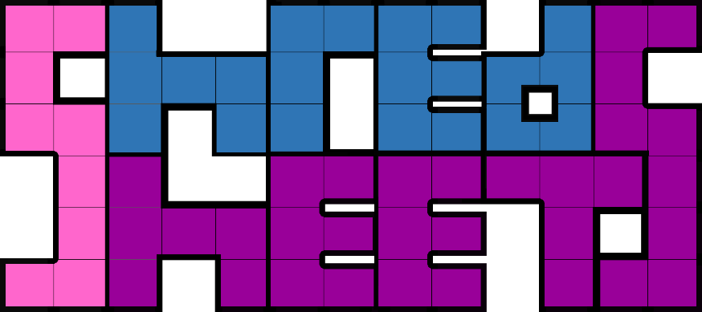
Key | Tuning |  | 0 | 1 | 2 | 3 | 4 | 5 | 6 | 7 | 8 | 9 | 10 | 11 | 12 | 13 | 14 | 15 | 16 | 17 | 18 | 19 | 20 | 21 | 22 | 23 | 24 | Degree | Color it?
C | e | 4 | E : 3 | F : 4 |  | G : 5 |  | A : 6 |  | B : 7 | C : 1 |  | D : 2 |  | E : 3 | F : 4 |  | G : 5 |  | A : 6 |  | B : 7 | C : 1 |  | D : 2 |  | E : 3 | 1st | TRUE
 | B | 11 | B : 7 | C : 1 |  | D : 2 |  | E : 3 | F : 4 |  | G : 5 |  | A : 6 |  | B : 7 | C : 1 |  | D : 2 |  | E : 3 | F : 4 |  | G : 5 |  | A : 6 |  | B : 7 | 2nd | FALSE
 | G | 7 | G : 5 |  | A : 6 |  | B : 7 | C : 1 |  | D : 2 |  | E : 3 | F : 4 |  | G : 5 |  | A : 6 |  | B : 7 | C : 1 |  | D : 2 |  | E : 3 | F : 4 |  | G : 5 | 3rd | TRUE
 | D | 2 | D : 2 |  | E : 3 | F : 4 |  | G : 5 |  | A : 6 |  | B : 7 | C : 1 |  | D : 2 |  | E : 3 | F : 4 |  | G : 5 |  | A : 6 |  | B : 7 | C : 1 |  | D : 2 | 4th | FALSE
 | A | 9 | A : 6 |  | B : 7 | C : 1 |  | D : 2 |  | E : 3 | F : 4 |  | G : 5 |  | A : 6 |  | B : 7 | C : 1 |  | D : 2 |  | E : 3 | F : 4 |  | G : 5 |  | A : 6 | 5th | TRUE
Scales and Modes | E | 4 | E : 3 | F : 4 |  | G : 5 |  | A : 6 |  | B : 7 | C : 1 |  | D : 2 |  | E : 3 | F : 4 |  | G : 5 |  | A : 6 |  | B : 7 | C : 1 |  | D : 2 |  | E : 3 | 6th | FALSE
Ionian (Major) |  |  | 0 | 1 | 2 | 3 | 4 | 5 | 6 | 7 | 8 | 9 | 10 | 11 | 12 | 13 | 14 | 15 | 16 | 17 | 18 | 19 | 20 | 21 | 22 | 23 | 24 | 7th | TRUE
 |  |  | Ionian |  | Dorian |  | Phrygian | Lydian |  | Mixolydian |  | Aolian |  | Locrian | Ionian |  | Dorian |  | Phrygian | Lydian |  | Mixolydian |  | Aolian |  | Locrian | Ionian

A Minor |  |  |  |  |  |  |  | 1 | 2 | ♭3 | 4 | 5 | ♭6 | ♭7
 |  |  |  |  |  |  |  | Tonic | Supertonic | Mediant | Subdominant | Dominant | Submediant | Leading Tone
 |  |  |  |  |  | Notes |  | A | B | C | D | E | F | G |  |  | Intervals |  |  | W | h | W | W | h | W | W |  | Colors
Key | Tuning | 5 | 0 | 1 | 2 | 3 | 4 | 5 | 6 | 7 | 8 | 9 | 10 | 11 | 12 | 13 | 14 | 15 | 16 | 17 | 18 | 19 | 20 | 21 | 22 | 23 | 24 | Degree | Color it?
A | e | 4 | E : 5 | F : ♭6 |  | G : ♭7 |  | A : 1 |  | B : 2 | C : ♭3 |  | D : 4 |  | E : 5 | F : ♭6 |  | G : ♭7 |  | A : 1 |  | B : 2 | C : ♭3 |  | D : 4 |  | E : 5 | 1st | TRUE
 | B | 11 | B : 2 | C : ♭3 |  | D : 4 |  | E : 5 | F : ♭6 |  | G : ♭7 |  | A : 1 |  | B : 2 | C : ♭3 |  | D : 4 |  | E : 5 | F : ♭6 |  | G : ♭7 |  | A : 1 |  | B : 2 | 2nd | FALSE
 | G | 7 | G : ♭7 |  | A : 1 |  | B : 2 | C : ♭3 |  | D : 4 |  | E : 5 | F : ♭6 |  | G : ♭7 |  | A : 1 |  | B : 2 | C : ♭3 |  | D : 4 |  | E : 5 | F : ♭6 |  | G : ♭7 | 3rd | TRUE
 | D | 2 | D : 4 |  | E : 5 | F : ♭6 |  | G : ♭7 |  | A : 1 |  | B : 2 | C : ♭3 |  | D : 4 |  | E : 5 | F : ♭6 |  | G : ♭7 |  | A : 1 |  | B : 2 | C : ♭3 |  | D : 4 | 4th | FALSE
 | A | 9 | A : 1 |  | B : 2 | C : ♭3 |  | D : 4 |  | E : 5 | F : ♭6 |  | G : ♭7 |  | A : 1 |  | B : 2 | C : ♭3 |  | D : 4 |  | E : 5 | F : ♭6 |  | G : ♭7 |  | A : 1 | 5th | TRUE
Scales and Modes | E | 4 | E : 5 | F : ♭6 |  | G : ♭7 |  | A : 1 |  | B : 2 | C : ♭3 |  | D : 4 |  | E : 5 | F : ♭6 |  | G : ♭7 |  | A : 1 |  | B : 2 | C : ♭3 |  | D : 4 |  | E : 5 | 6th | FALSE
Aolian (Minor) |  |  | 0 | 1 | 2 | 3 | 4 | 5 | 6 | 7 | 8 | 9 | 10 | 11 | 12 | 13 | 14 | 15 | 16 | 17 | 18 | 19 | 20 | 21 | 22 | 23 | 24 | 7th | TRUE
 |  |  | Aolian |  | Locrian | Ionian |  | Dorian |  | Phrygian | Lydian |  | Mixolydian |  | Aolian |  | Locrian | Ionian |  | Dorian |  | Phrygian | Lydian |  | Mixolydian |  | Aolian

